PRY
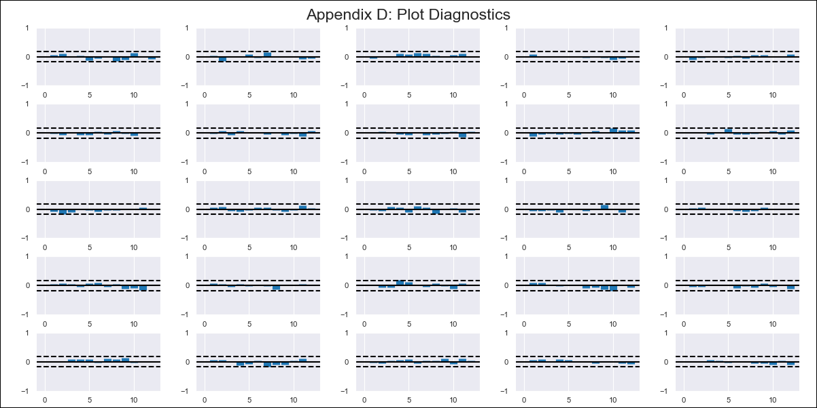
PRY - Inflation - Next 12 months forecast as of: 2024-02-01

Model | VAR - 12 | Exogenous Variables | M1 - Variacion Interanual, Exportaciones totales, Tipo de Cambio (Real), Indice Salario Minimo - Real
Training Data | 2011-05-01 to 2023-03-01
Test Data | 2023-03-01 to 2024-02-01

Date | Inflation Change YoY % | Lower Bound - 95% Confidence Interval | Upper Bound - 95% Confidence Interval
2024-03-01 | 2.99 | 1.8 | 4.18
2024-04-01 | 1.46 | -1.01 | 3.92
2024-05-01 | 0.54 | -3.23 | 4.32
2024-06-01 | -0.19 | -5.31 | 4.93
2024-07-01 | -0.71 | -7.22 | 5.79
2024-08-01 | -1.22 | -9.16 | 6.71
2024-09-01 | -1.28 | -10.66 | 8.1
2024-10-01 | -0.45 | -11.3 | 10.41
2024-11-01 | -1.06 | -13.4 | 11.28
2024-12-01 | -0.78 | -14.63 | 13.06
2025-01-01 | -1.16 | -16.54 | 14.21
2025-02-01 | -0.89 | -17.82 | 16.04

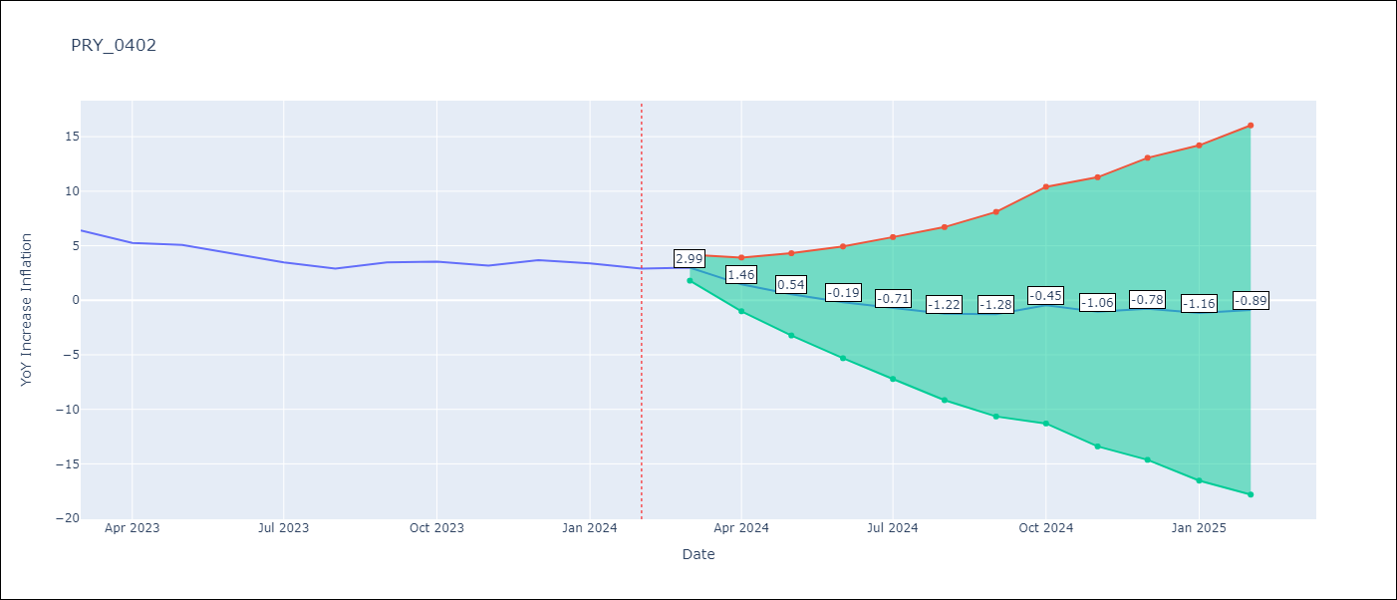

Test Metrics
RMSE | 0.43
Naive RMSE | 0.59
MAPE | 9.32%

Test Predictions
Date | Predicted | Actual
2023-03-01 | 6.97 | 6.41
2023-04-01 | 5.44 | 5.25
2023-05-01 | 4.52 | 5.08
2023-06-01 | 3.79 | 4.24
2023-07-01 | 3.27 | 3.48
2023-08-01 | 2.76 | 2.9
2023-09-01 | 2.7 | 3.47
2023-10-01 | 3.53 | 3.53
2023-11-01 | 2.92 | 3.19
2023-12-01 | 3.2 | 3.67
2024-01-01 | 2.81 | 3.39
2024-02-01 | 3.09 | 2.91

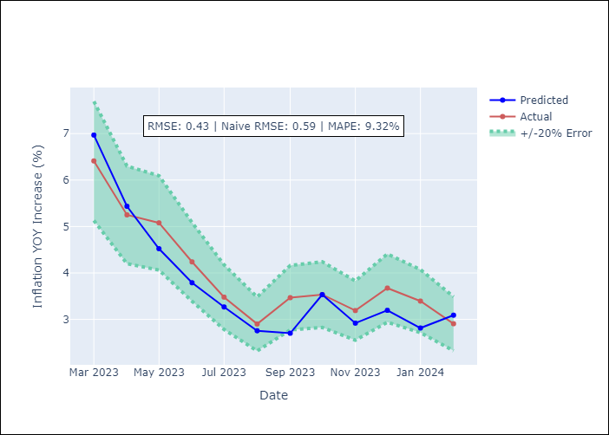

Appendix A: Model Summary
Model | VAR - 12
Sample | 2011-05-01 to 2024-02-01
No. of Observations | 154
Terms | P-value (Statistical significance)
L1.YoY Increase Inflation | 0.77369643628
L1.M1 - Variacion Interanual | 0.59927586279
L1.Exportaciones totales | 0.65600288293
L1.Tipo de Cambio (Real) | 0.0027233620945
L1.Indice Salario Minimo - Real | 0.67215132646
L2.YoY Increase Inflation | 0.50635924827
L2.M1 - Variacion Interanual | 0.35391598443
L2.Exportaciones totales | 0.57500182525
L2.Tipo de Cambio (Real) | 0.43354559346
L2.Indice Salario Minimo - Real | 0.53456448794
L3.YoY Increase Inflation | 0.60738338558
L3.M1 - Variacion Interanual | 0.90761365536
L3.Exportaciones totales | 0.34663697296
L3.Tipo de Cambio (Real) | 0.027995776315
L3.Indice Salario Minimo - Real | 0.5095044773
L4.YoY Increase Inflation | 0.37739446055
L4.M1 - Variacion Interanual | 0.23279581194
L4.Exportaciones totales | 0.94310207418
L4.Tipo de Cambio (Real) | 0.66669854702
L4.Indice Salario Minimo - Real | 0.97853630682
L5.YoY Increase Inflation | 0.97129592264
L5.M1 - Variacion Interanual | 0.0067945306338
L5.Exportaciones totales | 0.65952591059
L5.Tipo de Cambio (Real) | 0.5572610701
L5.Indice Salario Minimo - Real | 0.45761216419
L6.YoY Increase Inflation | 0.11981866835
L6.M1 - Variacion Interanual | 0.39111469475
L6.Exportaciones totales | 0.70069487323
L6.Tipo de Cambio (Real) | 0.71734375348
L6.Indice Salario Minimo - Real | 0.86310428507
L7.YoY Increase Inflation | 0.45647134823
L7.M1 - Variacion Interanual | 0.065537990129
L7.Exportaciones totales | 0.85599530783
L7.Tipo de Cambio (Real) | 0.75065239812
L7.Indice Salario Minimo - Real | 0.93634598046
L8.YoY Increase Inflation | 0.87561484683
L8.M1 - Variacion Interanual | 0.31568229317
L8.Exportaciones totales | 0.33536162082
L8.Tipo de Cambio (Real) | 0.64532748613
L8.Indice Salario Minimo - Real | 0.92095033693
L9.YoY Increase Inflation | 0.18154247616
L9.M1 - Variacion Interanual | 0.58960155883
L9.Exportaciones totales | 0.27865480544
L9.Tipo de Cambio (Real) | 0.42812209409
L9.Indice Salario Minimo - Real | 0.78812438173
L10.YoY Increase Inflation | 0.69733390805
L10.M1 - Variacion Interanual | 0.74547622181
L10.Exportaciones totales | 0.67301701327
L10.Tipo de Cambio (Real) | 0.9237249315
L10.Indice Salario Minimo - Real | 0.2775105106
L11.YoY Increase Inflation | 0.83392869234
L11.M1 - Variacion Interanual | 0.020768719105
L11.Exportaciones totales | 0.69551165442
L11.Tipo de Cambio (Real) | 0.28268643341
L11.Indice Salario Minimo - Real | 0.6976777381
L12.YoY Increase Inflation | 0.0001273602443
L12.M1 - Variacion Interanual | 0.74345690389
L12.Exportaciones totales | 0.58475504312
L12.Tipo de Cambio (Real) | 0.35123034957
L12.Indice Salario Minimo - Real | 0.35932821671
Assumptions | P-value

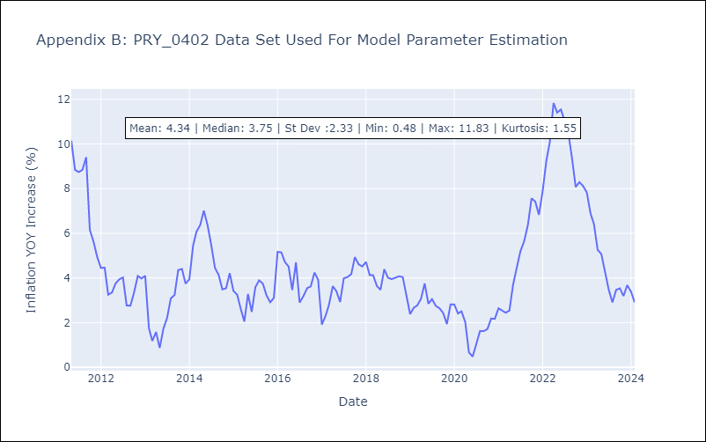

Appendix C: Residuals Analysis
Mean | 0.0
Errors AutoCorrelated? | 1.8629612143827006 | No Autocorrelation
Normal? | No

